Cover
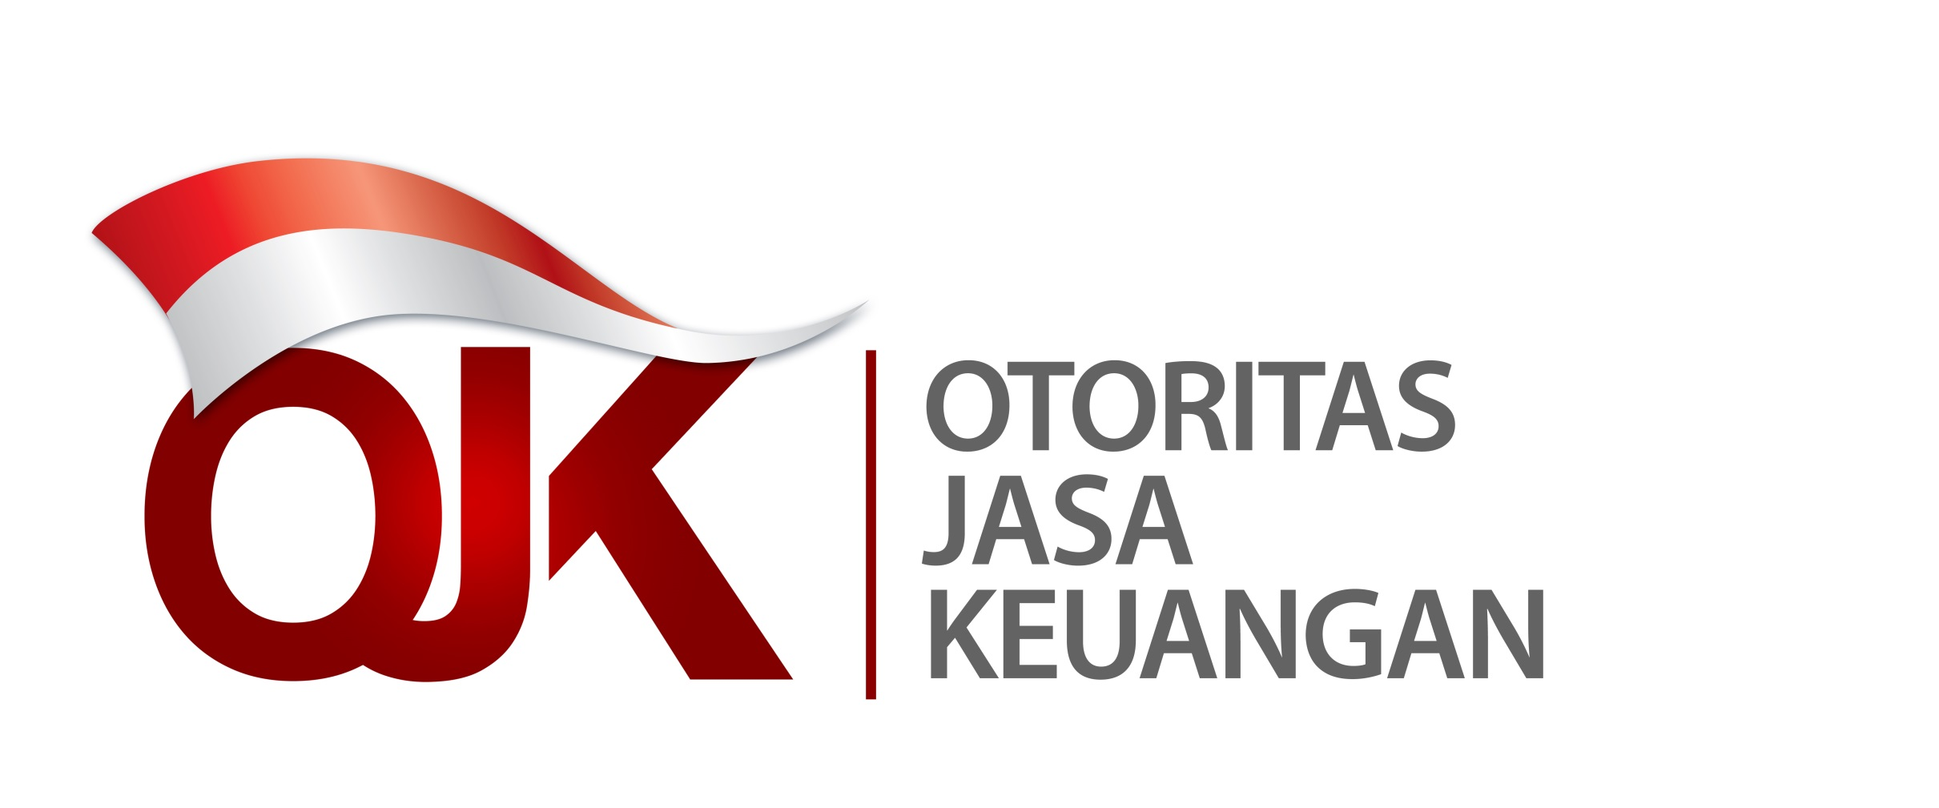

Statistik Lembaga Keuangan Mikro Indonesia
Laporan Empat Bulanan Periode Agustus 2021
Indonesia Microfinance Institutions Statistics
Four Monthly Report August Period 2021

